化成_テンプレ
化 成 肥 料 |  |  |  |  |  |  |  |  | 化 成 肥 料

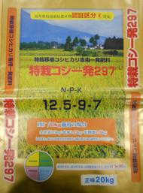
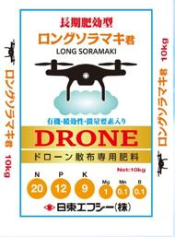
 | 特栽ｺｼ一発297 |  | N | P | K | Mg | Mn | B |  | ﾛﾝｸﾞｿﾗﾏｷ君 |  | N | P | K | Mg | Mn | B
 |  | 成分 | 12 | 9 | 7 | 0.0 | 0.0 | 0.0 |  |  | 成分 | 20 | 12 | 9 | 1.0 | 0.1 | 0.1
 |  | その他 | 容量：20㎏ |  |  |  |  |  |  |  | その他 | 容量：10㎏

 |  | 特 徴 |  |  |  |  |  |  |  |  | 特 徴
 |  | ●全窒素の半分を有機態窒素で確保した特別栽培好適の肥料です。 |  |  |  |  |  |  |  |  | ●ドローン専用の高窒素タイプです。
 |  | ●生育期間を通じて安定した肥効が期待出来ます。 |  |  |  |  |  |  |  |  | ●小粒サイズで散布ムラが起こりにくいです。
 |  |  |  |  |  |  |  |  |  |  | ●有機態チッソと緩効性チッソを含む、長期間に安定した肥効です。

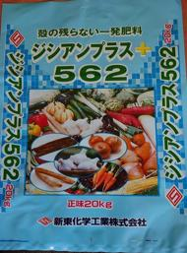
 | ｼﾞｼｱﾝﾌﾟﾗｽ562 |  | N | P | K | Mg | Mn | B
 |  | 成分 | 15 | 16 | 12 | 2.0 | 0.0 | 0.0
 |  | その他 | 容量：20㎏

 |  | 特 徴
 |  | ●硝酸化成抑制材（ジシアンジアミド）と緩効性窒素肥料を含んだ園芸
 |  | 向けの高機能な肥効安定型の化成肥料です。
 |  | ●硝酸化成抑制材が降雨や流水による窒素成分の流亡を抑え、肥料成分
 |  | を無駄にしません。

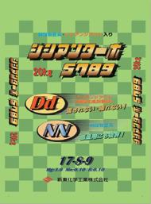
 | ｼﾞｼｱﾝﾀｰﾎﾞS789 |  | N | P | K | Mg | Mn | B
 |  | 成分 | 17 | 8 | 9 | 3.0 | 0.1 | 0.1
 |  | その他 | 容量：20㎏

 |  | 特 徴
 |  | ●低温時でもしっかり効く硝酸態窒素と窒素成分を無駄なく効率的に
 |  | 効かせる事が出来るジシアンジアミドの相互作業により、初期生育
 |  | を充実させるとともに生育中後期にかけても安定した肥効を示します。

